功能
地图事件

 | 事件概览
 | 所有类型事件的简单介绍

 | 事件类型id | 事件名 | 负面效果 | 收益
 | 1 | 小怪 | 战斗 | 装备/货币/道具
 | 2 | 精英怪 | 战斗 | 技能/装备/货币/道具
 | 4 | 神秘事件 | 事件决定 | 事件决定
 | 5 | 北风商店 | 花费货币 | 技能/道具
 | 6 | 熔炉商店 | 花费货币 | 装备/道具
 | 7 | 营地 | 无 | 回复生命/强化装备
 | 8 | 巫师神像 | 无 | 遗物
 | 9 | BOSS | 战斗 | 货币/技能/装备/遗物

 | 不同事件在地图上会对应不同的图例或说明，下图为主界面布局
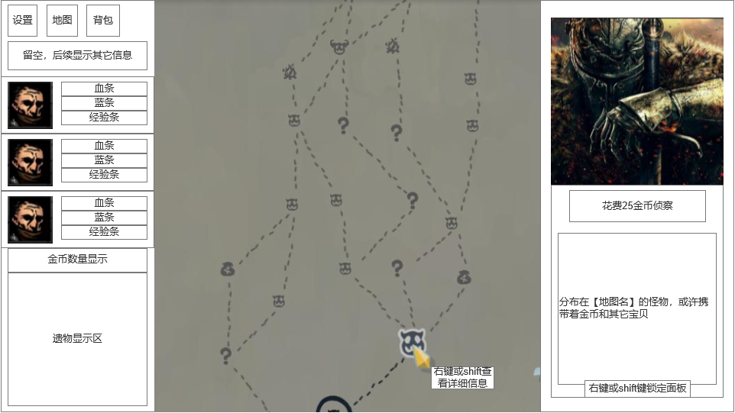

 | 事件状态和显示
 | 事件不同状态在地图中显示效果不同

 | 1.已完成或进行中的事件
 | 画圈显示（或替换为其它美术表现） |  |  |  | 鼠标指针放置时：无特殊效果，不可点击
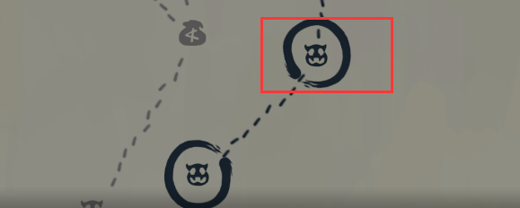

 | 2.下一步可前往的事件 |  |  | 放大倍率配置于地图事件常数表
 | 放大显示且循环播放放缩动画，图为正常显示和放大显示的对比 |  |  |  |  |  | 鼠标指针放置时：图标高亮且有描边 | 点击前往事件时：出现画圈动画随后进入事件
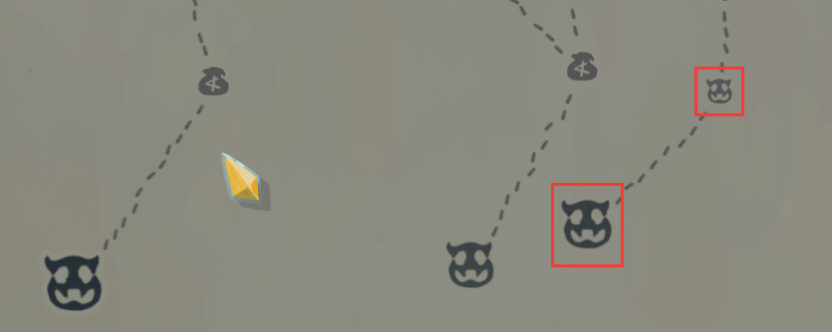


 | 3.其它状态的事件
 | 正常显示图标
 | 鼠标指针放置时：放大显示图标，放大倍率配置于地图事件常数表
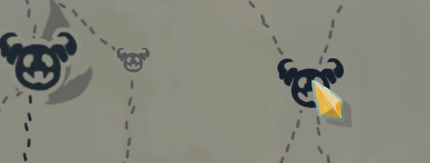

 | 4.进行事件中查看地图
 | 在进行事件如战斗、神秘事件过程中，切到地图界面查看地图时，不显示下一步可前往事件的动画表现

 | 事件详情查看
 | 查看事件时的互动表现（以小怪为例）
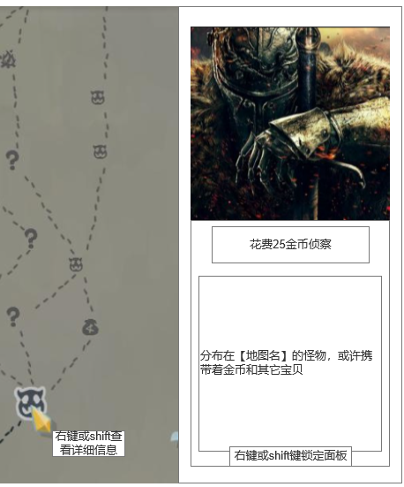
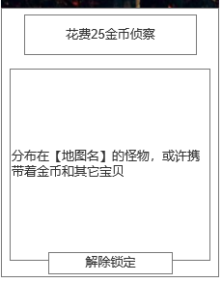
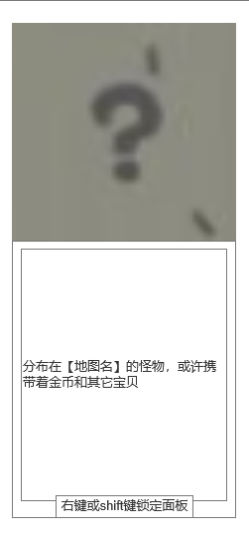
 |  |  |  |  |  | 鼠标指针悬停在事件图标上时，显示事件的图像和信息
 |  |  |  |  |  | 鼠标指针离开事件图标后取消显示

 |  |  |  |  |  | 鼠标指针悬停在非锁定事件图标上超过1秒时，在指针处显示查看详情的提示
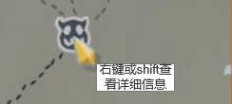

 |  |  |  |  |  | 鼠标指针悬停在事件图标上且玩家按下右键或shift键后，锁定该事件的信息
 |  |  |  |  |  | 即使移开鼠标也不会取消显示，此时玩家可以在信息面板进行互动
 |  |  |  |  |  | 例如此处可以点击【花费25金币侦察】的按钮来获取小怪的更多信息
 |  |  |  |  |  | 无按钮时，信息面板显示动态调整，如右图二
 |  |  |  |  |  | 进行事件如战斗的过程中，不允许点击按钮互动，此时按钮置灰

 |  |  |  |  |  | 锁定状态下，在地图其它区域按下右键或shift键时取消事件锁定，也可以点击事件信息面板下方按钮取消锁定
 |  |  |  |  |  | 可以在锁定状态下按下右键或shift键锁定其它事件
 |  |  |  |  |  | 锁定状态下，事件图标上方覆盖一个眼睛或锁定的图标，表示锁定状态

 | 事件表说明

 | 地图事件表，用于配置地图事件，负责地图事件的引用整理，各个事件自己也有单独的配置表
 | 地图事件常数表，用于配置地图事件的固定参数

 | 事件具体内容在其它本文档其它页签查看

填充规则
填充规则

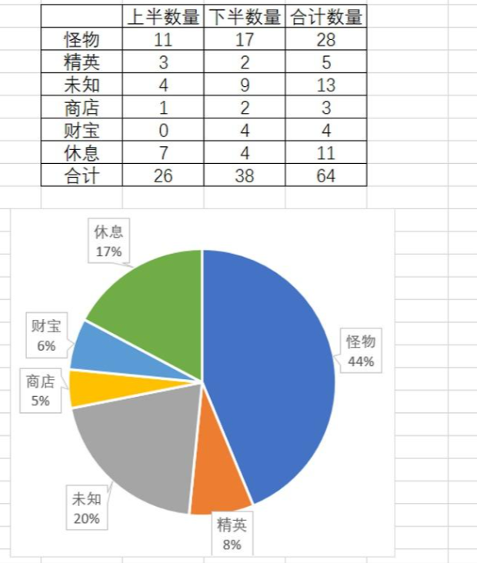
 | 事件类型id | 事件名 | 负面效果 | 收益 |  |  | 权重 |  | 杀戮尖塔事件参考
 | 1 | 小怪 | 战斗 | 装备/货币/道具 |  |  | 45
 | 2 | 精英怪 | 战斗 | 技能/装备/货币/道具 |  |  | 10
 | 4 | 神秘事件 | 事件决定 | 事件决定 |  |  | 22
 | 5 | 北风商店 | 花费货币 | 技能/道具 |  |  | 4
 | 6 | 熔炉商店 | 花费货币 | 装备/道具 |  |  | 4
 | 7 | 营地 | 无 | 回复生命/强化技能 |  |  | 15
 | 8 | 巫师神像 | 无 | 遗物 |  |  | 不进入事件随机池
 | 9 | BOSS | 战斗 | 货币/技能/装备/遗物 |  |  | 不进入事件随机池

 | 层数和事件
 | 每个章节共三个部分，其中：
 | 第一部分，8层
 | 1-2层 |  | 50% | 2个事件 | 50% | 3个事件
 | 3-7层 |  | 40% | 3个事件 | 40% | 4个事件 | 20% | 5个事件
 | 8层 |  | 100% | 1个事件

 | 第二部分，9层
 | 1层 |  | 100% | 1个事件
 | 2-3层 |  | 50% | 2个事件 | 50% | 3个事件
 | 4-8层 |  | 40% | 3个事件 | 40% | 4个事件 | 20% | 5个事件
 | 9层 |  | 100% | 1个事件

 | 第三部分，9层
 | 1层 |  | 100% | 1个事件
 | 2-3层 |  | 50% | 2个事件 | 50% | 3个事件
 | 4-8层 |  | 40% | 3个事件 | 40% | 4个事件 | 20% | 5个事件
 | 9层 |  | 100% | 1个事件

 | 前两个部分的最后一层和下一部分的第一层链接。第三部分的最后一层通过后进入下一地图

 | 填充规则
 | 第一部分 |  |  | 第二部分 |  |  | 第三部分
 | 1.第1层必定为小怪房间 |  |  | 1.第1层必定为营地房间 |  |  | 1.第1层必定为营地房间
 | 2.前4层不出现精英怪和营地 |  |  | 2.前3层不出现精英怪 |  |  | 2.前3层不出现精英怪
 | 3.第8层必定为巫师神像 |  |  | 3.第9层必定为巫师神像 |  |  | 3.第8层不出现小怪和精英怪
 |  |  |  |  |  |  | 4.第9层必定为BOSS

 | 父母房间规则
 | 若父母房间为精英怪、营地、北风商店、熔炉商店，则该房间不能与父母房间同类型
 | 兄弟房间规则
 | 若兄弟房间为精英怪、营地、北风商店、熔炉商店，则该房间不能与兄弟房间同类型

神秘事件
神秘事件

 | 在地图上点击问号事件后，进行神秘事件随机（关联地图表和地图事件表，目前还没有），然后进入神秘事件界面
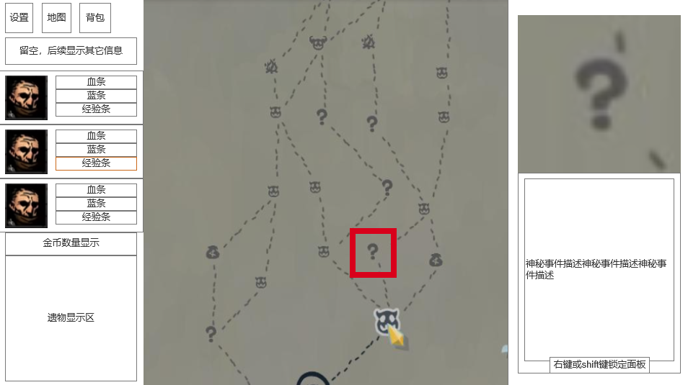
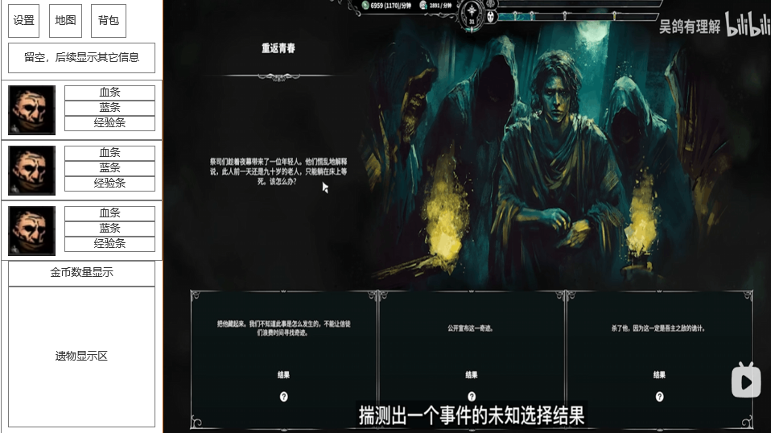

 |  | 点击进入

 | 神秘事件界面
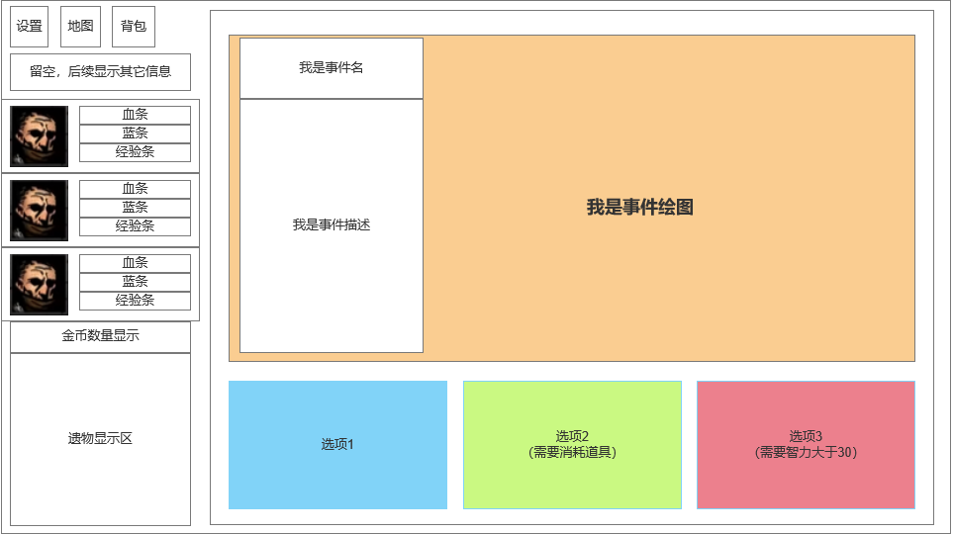

 |  |  | 进入神秘事件时，先展开事件绘图，0.5秒后渐入显示事件名和事件描述以及选项

 |  |  | 选项包含描述、条件和效果
 |  |  | 不满足条件时，在描述后用括号显示需要满足的条件，选项置灰不允许点击
 |  |  | 没有条件或满足条件时，点击选项则进行选项的效果
 |  |  | 部分条件需要消耗道具，满足这类条件时，选项需要高亮显示，表示已有该道具

 |  |  | 点击选项、完成选项效果后，进入下一步的事件，显示新的事件绘图、描述和选项
 |  |  | 如果选项效果为完成事件或没配置下一步事件，则退出至主界面

 |  |  | 在神秘事件界面，允许查看背包，使用道具或其它在背包界面可进行的操作
 |  |  | 也可以查看地图界面，滚动地图卷轴，但不允许进行任何其它操作如移动、侦察等

 |  |  | 最多有3个选项，小于3个选项时，选项位置需要动态调整，居中显示

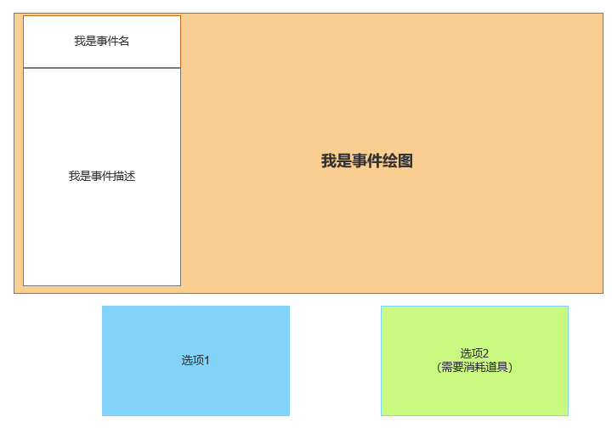
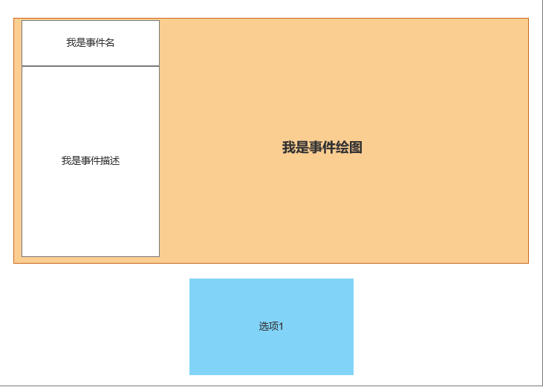
 |  |  |  | 神秘事件表 | data_map_event_mysterious
 |  |  |  | 事件id | id
 |  |  |  | 事件名 | name
 |  |  |  | 事件描述 | desc
 |  |  |  | 事件绘图 | image
 |  |  |  | 事件条件 | limit | 满足条件后这个事件才会加入随机池
 |  |  |  | 包含的选项id | choose_id

 |  |  |  | 选项表 | data_map_event_mysterious_choose
 |  |  |  | 选项id | id
 |  |  |  | 选项描述 | desc
 |  |  |  | 选项条件 | limit
 |  |  |  | 条件描述 | limit_desc
 |  |  |  | 选项效果 | effect
 |  |  |  | 指向的下一步事件 | next_event

商店
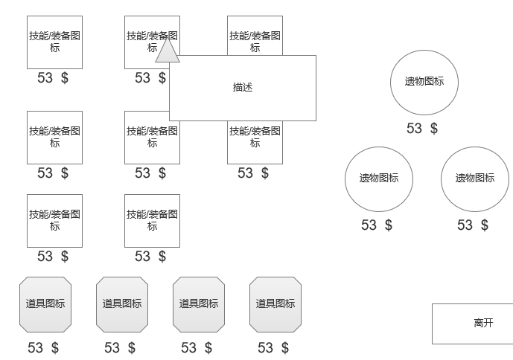
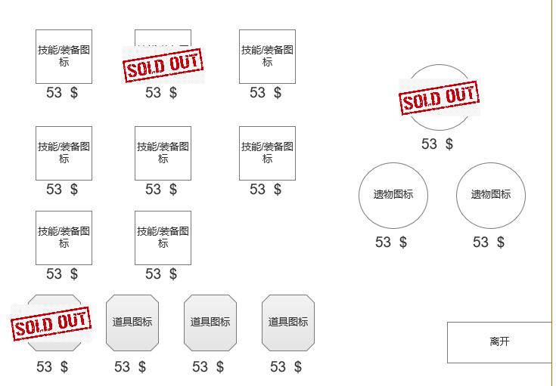
商店
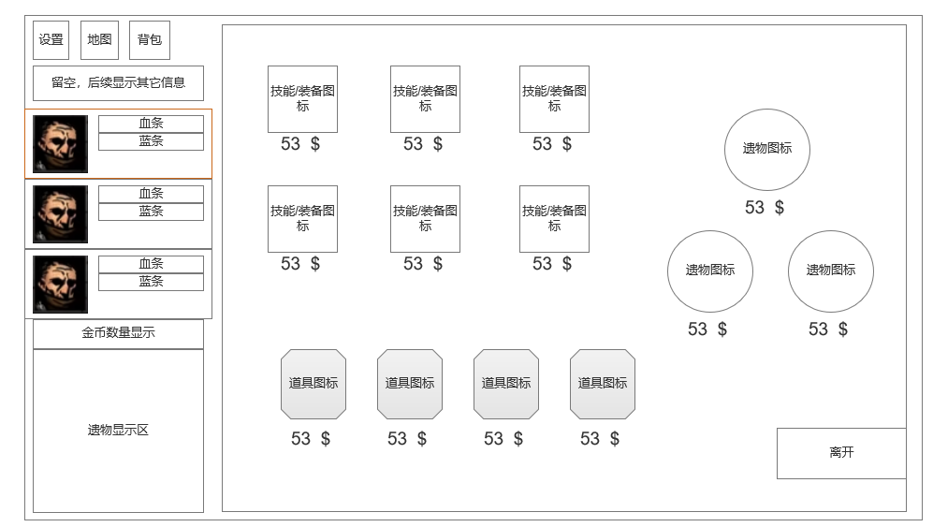
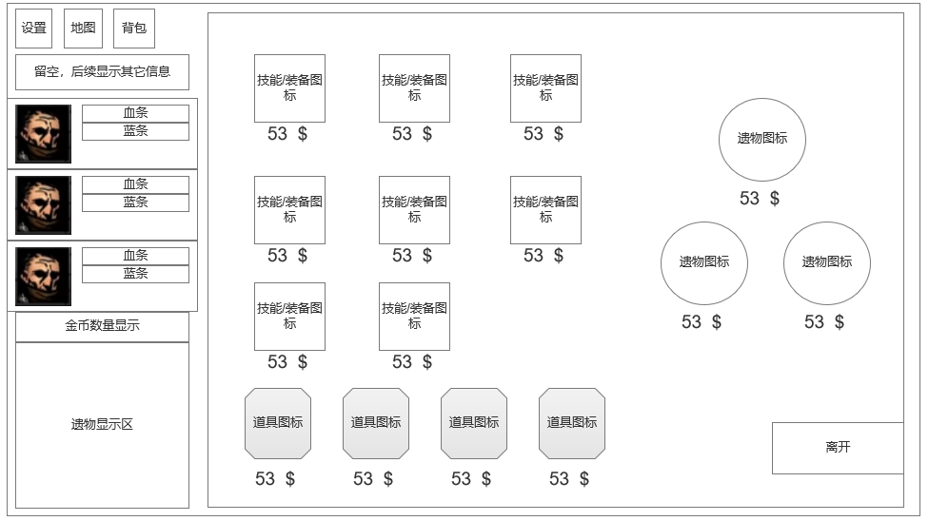

 | 所有商店都售卖3个遗物和4个道具
 | 北风商店售卖8个技能，熔炉商店售卖8件装备

 | 北风商店技能构成：每个角色对应的2个职业技能+2个通用技能
 | 熔炉商店装备构成：每个部位（武器、防具、饰品）各2件，其它类型（如大型装备）2件
 | 根据章节调整装备稀有度出现概率，其中第一章为：
 | 普通：55% |  | 稀有：35% | 史诗：10%

 | 商店价格：
 | 技能 | 基础值1 | ±15%
 | 普通装备 | 基础值2 | ±15%
 | 稀有装备 | 基础值3 | ±10%
 | 史诗装备 | 基础值4 | ±5%
 | 传奇装备 | 基础值5 | ±5%
 | 普通道具 | 基础值6 | ±15%
 | 稀有道具 | 基础值7 | ±15%
 | 遗物 | 基础值8 | ±10%

 | 购买技能后，将获得对应技能，进入技能替换界面
 | 而购买其它道具后，将道具直接放入背包

 | 鼠标放置在物品上时会显示描述，按下shift或右键锁定描述面板，以进一步查看面板内的信息，再次按下shift或点击其它区域取消锁定
 | 购买后，商店界面显示已售出，不能继续购买

营地
营地

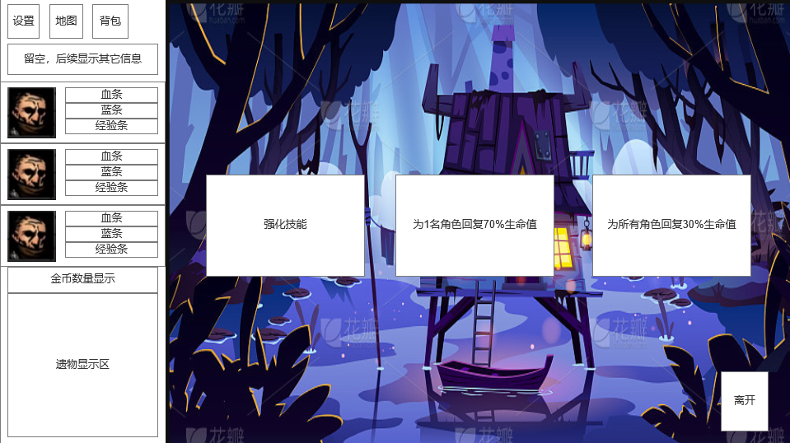

 | 基础的营地为玩家提供3个选项，玩家可以从中选择一个或者直接离开
 | 1.强化1个技能
 | 2.为1名角色回复70%生命值
 | 3.为所有角色回复30%生命值

 | 选择后，所有选项置灰，只能选择离开

